特別徴収切替届出（依頼）書
 |  |  |  |  |  | 特別徴収切替届出（依頼）書 |  |  |  |  |  |  |  |  | 提出先 〒210-8511 川崎市川崎区砂子1-8-9 川崎御幸ビル4階 かわさき市税事務所法人課税課
年 月 日 |  |  | 給 与 支 払 者 | (特別徴収義務者) | 所在地 (住所） |  | 〒 |  |  |  |  |  | 特別徴収義務者指定番号 (市町村ごとに異なります)
 |  |  |  |  |  |  |  |  |  |  |  |  | 新規の場合の 納入書の要否 |  |  | 要 ・ 不要 | QR納入書の要否 （税額変更後の納入書が 必要な場合のみ記載） |  | □ QR付納入書 □ 白紙納入書 （ 枚）
(宛先) |  |  |  |  | フリガナ |  |  |  |  |  |  |  | 担当者連絡先 | 部署
川 崎 市 長 |  |  |  |  | 名称 （氏名） |  |  |  |  |  |  |  |  | フリガナ
 |  |  |  |  | 代表者の 職氏名 |  |  |  |  |  |  |  |  | 氏名
 |  |  |  |  | 法人番号 |  |  |  |  |  |  |  |  | 電話番号
給与所得者 | フリガナ |  |  |  |  |  |  |  |  |  |  | 普通徴収 |  | ・ 期（月随時）まで納付済 ・納付なし
 | 氏 名
 | 生年月日 | 大 ・ 昭 ・ 平 年 月 日
 | １月１日 現在の住所 | 川崎市 |  |  | 区 |  |  |  |  |  |  | 特別徴収 |  | ・ 月分から徴収希望（ 月 日納期限） （切替理由） □ 月 日入社 □その他（ ）

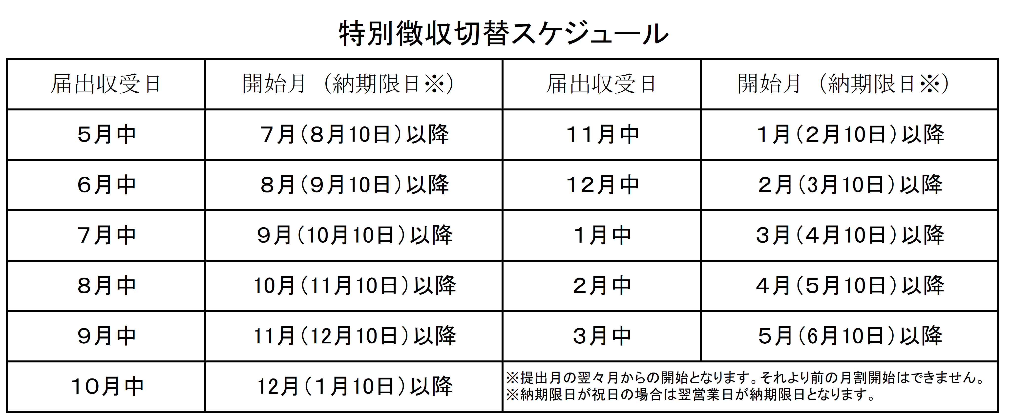
 | 受給者番号 | （※税額通知書の受取方法が電子データの場合は記載必須）
 |  |  |  |  |  |  |  |  |  |  |  | 【注意事項】
 |  |  |  |  |  |  |  |  |  |  |  | （注１）普通徴収の納期限が過ぎたものについては特別徴収への切り替えはできません。
 |  |  |  |  |  |  |  |  |  |  |  | （注２）二重納付防止のため、納税者宛に送付された普通徴収分の納付書を同封してください。ただし、納付済の領収証書はコピーを同封してください。
 |  |  |  |  |  |  |  |  |  |  |  | （注３）年金から住民税を引かれている方につきましては、原則として年度の途中で切り替えることができませんので、御了承ください。
 |  |  |  |  |  |  |  |  |  |  |  | （注４）「特別徴収」の徴収希望月には、スケジュールに沿って提出月の翌々月以降を記載してください。正しく記載されていない場合にはスケジュールのとおり翌々月開始とさせていただきます。
 |  |  |  |  |  |  |  |  |  |  |  | （注５）６月の当初通知に反映したい場合は、４月10日（祝日の場合は翌営業日）までにご提出ください。
 |  |  |  |  |  |  |  |  |  |  |  | （注６）税額の電話連絡は受け付けておりません。通知書で税額を確認いただくようお願いいたします。

川崎市使用欄 ※記入しないでください。 |  | 【口座振替】 □無 □有 （全期・期別） |  |  |  |  |  | 【併徴希望】 □無 □有（ ） |  |  | 【納通引抜】 □不要 □要（ ） |  |  | 【納通・納付書添付】 |  |  |  | 入力者 | 検収者
 |  |  |  |  |  |  |  |  |  |  |  |  |  | □全部 □無
 |  | □ 月 日に控を送付 |  |  |  |  |  |  | 月 割 額 | 月分 円 |  |  |  | □一部 (納通 ・ 全 ・ 随 ・ 1・2・3・4)
 |  | □ 月 日に義務者へ電話連絡済 |  |  |  |  |  |  |  | 月分以降 円
 |  | □ 月 日に義務者へ手紙連絡済 |  |  |  |  |  |  |  | 合 計 円

